Лист1
 |  | Согласовано:
 |  | Директор МУ "Школьное питание"
 |  | ____________________ Л.С. Павлова

 | МЕНЮ
 | на " 15 " марта 2023 года

 | Прием пищи, наименование блюд | Масса порции (г) | Пищевые вещества (г) |  |  | Энергетическая ценность (ккал)

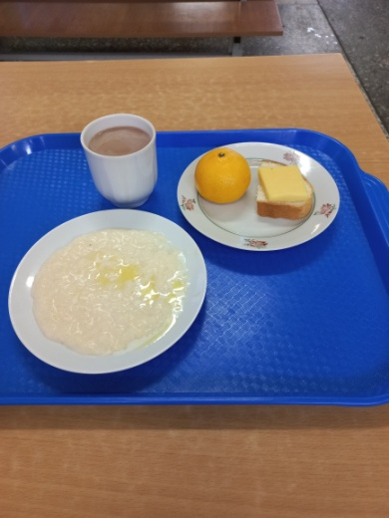
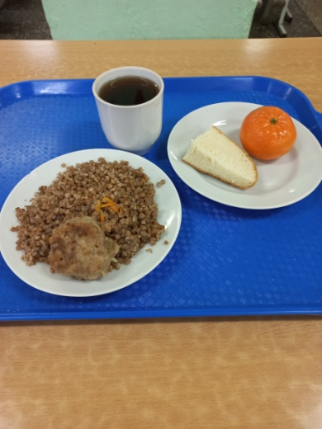
 |  |  | Б | Ж | У
 | ЗАВТРАК 1-4 класс
3 | Бутерброд с сыром | 20/20 | 6 | 9 | 14 | 157
174 | Каша вязкая молочная ячневая с маслом сливочным | 150/5 | 7 | 11 | 43 | 305
382 | Какао с молоком | 200 | 4 | 3 | 27 | 150
 | Мандарин | 90 | 1 | 0 | 8 | 38
 | Итого: |  | 18 | 23 | 92 | 650

 | ЗАВТРАК 5-11 класс
279 | Тефтели с соусом | 50/50 | 8 | 14 | 12 | 203
302 | Каша гречневая рассыпчатая | 150 | 8 | 6 | 41 | 250
376 | Чай с сахаром | 200 | 0 | 0 | 15 | 60
ПТ | Хлеб пшеничный | 20 | 2 | 0 | 15 | 70
 | Мандарин | 90 | 1 | 0 | 8 | 38
 | Итого: |  | 19 | 20 | 91 | 621

